Задание 2
Что нам известно по спецификации: пользователь должен ввести данные на русском языке, чтобы оформить заявку. Максимальная длина поля — 30 символов, минимальная — 1. Наша задача — проверить максимальное количество как валидных, так и невалидных для системы вариантов ввода данных. Совет: задумайтесь над проверкой не только позитивных вариантов, но и негативных, не описанных в спецификации, так как наша задача — не только проверить соответствие спецификации, но и изучить ситуации, не описанные в ней. Для получения зачёта нужно как минимум 12 вариантов ввода данных в поле имени. | № | Список вариантов ввода имени | Пояснение
 | 1 | Иван | Валидное имя на русском
 | 2 | Жан-Жак | Невалидное имя через дефис
 | 3 | Этьен Мори | Невалидное имя через пробел
 | 4 | О'Нил | Невалидное имя через апостроф
 | 5 | Ю | Валидное имя из одной буквы
 | 6 | Пабло Диего Хозе Франциско де Паула Хуан Непомукено Криспин Криспиано де ла Сантисима Тринидад Руиз Пикассо | Невалидное имя из 93 букв (максимум можно 30)
 | 7 | X Æ A-12 | Невалидное имя сына Илона Маска есть тире, цифры и неизвестый в русском языке символ Æ
 | 8 | Саша | Невалидное имя производное от Александра (надо как в паспорте)
 | 9 | Кегзщшкйшкг | Невалидное имя, несуществующее имя набор букв
 | 10 | Саламон | Валидное иностраное имя написанное транслитом
 | 11 | Алёна | Невалидное имя написанное чарез букву Ё
 | 12 | Сашенька | Невалидное имя, уменьшительно ласкательное
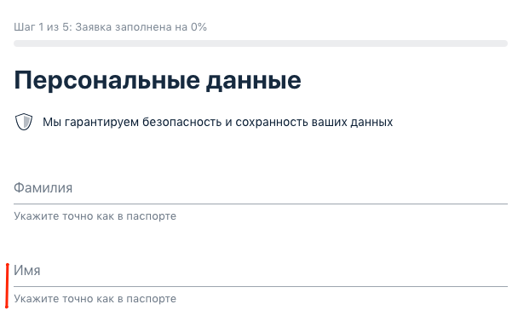
 | 13 | АлексАндр | Невалидное имя с разным регистром
 | 14 | Алесандр | Невалидное имя написанное с ошибкой
 | 15 | Иванов | Невалидное имя, вместо имени написана фамилия
 | 16 | Агриппина | Валидное редкое русское имя
 | 17 |  | Невалидное пустое поле

